MENU
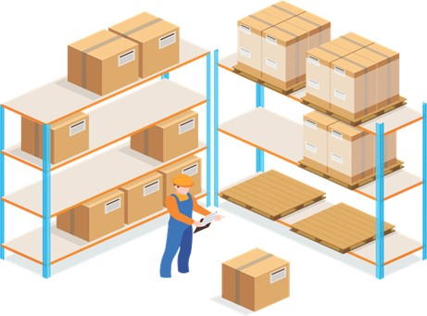
Gerenciador de Estoques
MENU
LANÇAMENTOS
RELATÓRIO

LANÇAMENTOS
Gerenciador de Estoques
MENU
LANÇAMENTOS
RELATÓRIO

RELATÓRIO
Gerenciador de Estoques
MENU
LANÇAMENTOS
RELATÓRIO

